PKA 不足
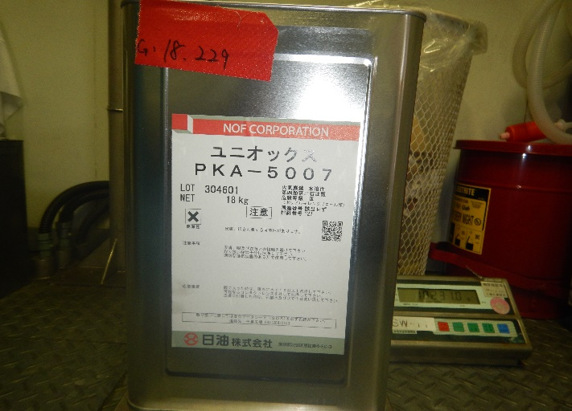
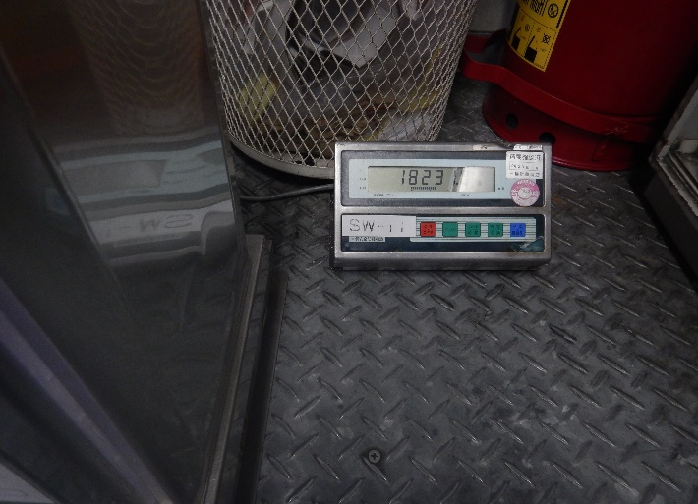
2023-06-02
M3R反応前仕込み準備の際に、原料の未開封品のPKA5007（通常グロス約19Kg)の9缶のうち1缶がほかのグロスより約1Kg少なく
仕込み後のガロン缶の風袋が実績では約1Kgなため、ガロン缶表記の内容量（18Kg）より少ない状態であると判断し
職長に連絡後、入荷日違いのPKA5007の使用の指示を受け、工程を進めた。

2023/5/13入荷 M3U PKA5007 Lot.No.304601 他の缶よりも総重量が約1㎏少ない.

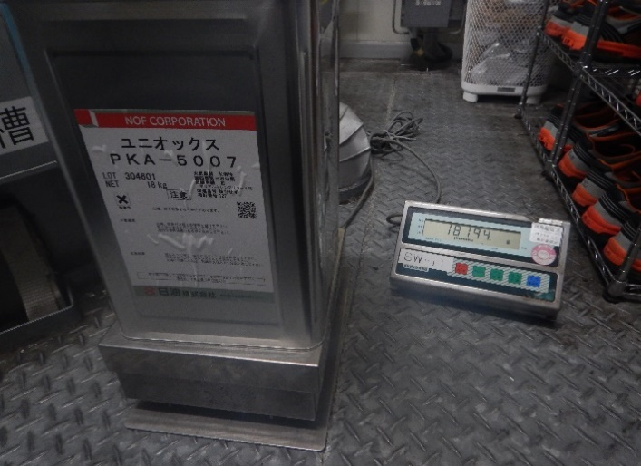
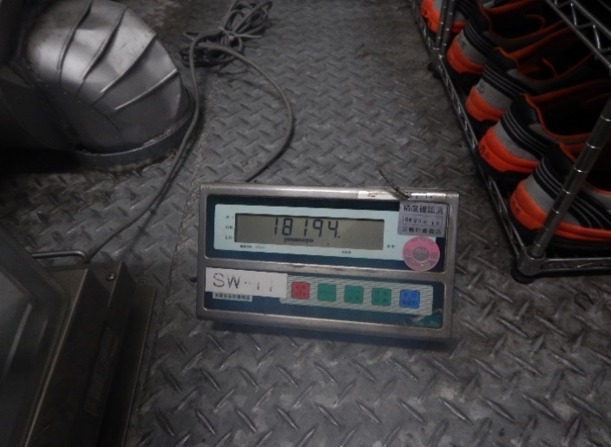
 | 6/2 反応前PKA仕込みの製造日誌
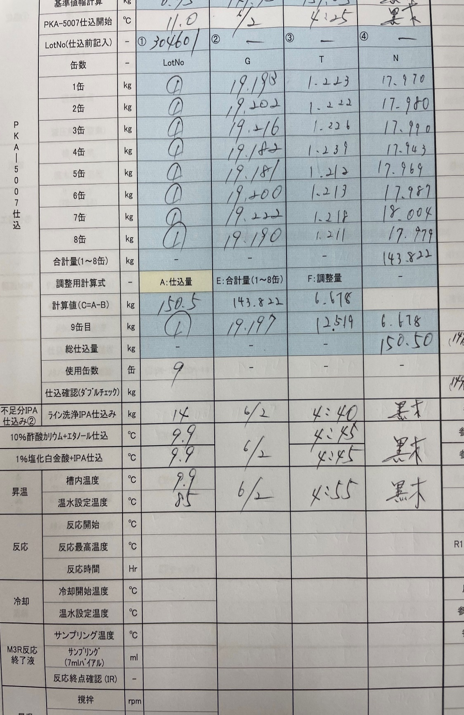

 |  | 5/24入荷PKA
2023/5/24入荷 M3U PKA5007（Lot.No.304601） こちらを使用

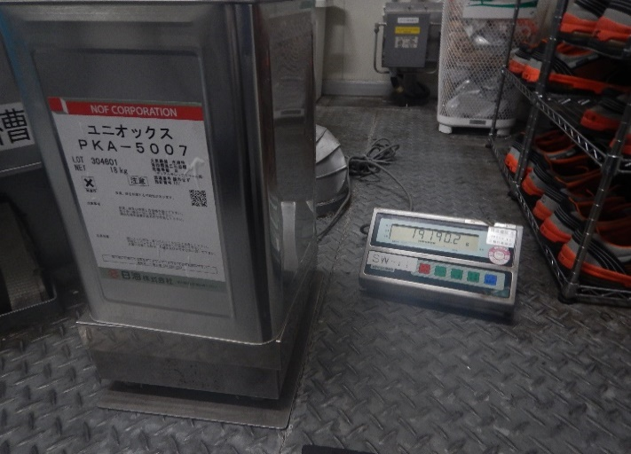
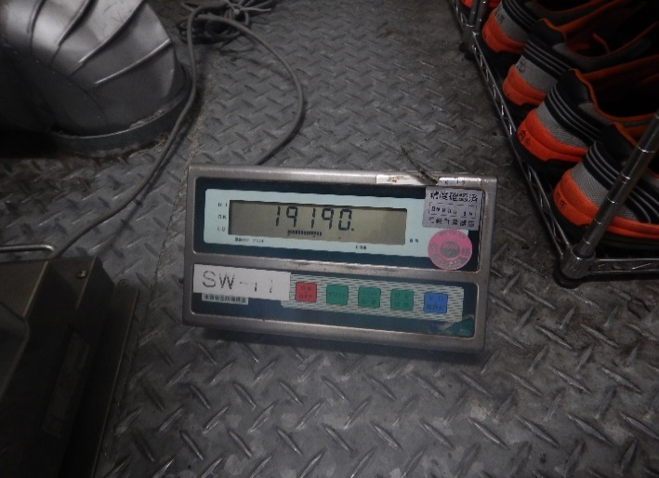

2023-06-04
M5A反応前仕込みの準備中にグロス量が約18Kgのものを再度発見した。
上記と同じ対応を取り、工程を進めた。
こちらは計量準備が済んでいる状態で、前勤者より引き継いだため、
入荷日が4/25か5/22のどちらに入荷したものかはわかりません。

M5A PKA5007 （Lot.No.304601）

